Sheet1
Características | 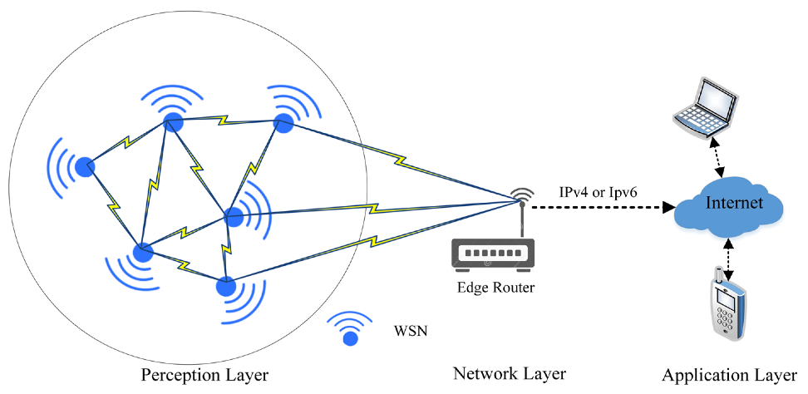 Redes de Sensores Inalámbricos (WSN) | 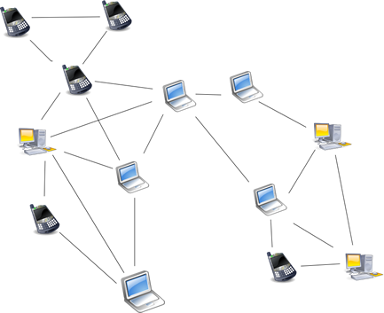 Redes Ad Hoc
Definición | Son redes que detectan y responden a condiciones físicas y ambientales, como calor, presión, luz, etc., a través de su red de sensores. | Son redes inalámbricas descentralizadas que proporcionan acceso directo a varios nodos.
Infraestructura | Las WSN son gestionadas por una estación base. | Las redes Ad Hoc no requieren ninguna infraestructura.
Movilidad de los nodos | En las WSN, los nodos pueden moverse y comunicarse mientras realizan funciones de detección. | En las redes Ad Hoc, los nodos pueden moverse libremente.
Componentes | Las WSN están compuestas por nodos de bajo costo con sensores, un módulo de comunicación inalámbrico y una batería. Los componentes de una WSN pueden dividirse en tres categorías principales: Sensores, Infraestructura de red, Gestión y control. | En una red Ad Hoc, cada nodo es responsable de participar en el reenvío de datos a otros nodos.
Aplicaciones | Las WSN se utilizan para registrar y monitorear parámetros ambientales físicos. Un ejemplo de aplicación de las WSN es en el monitoreo del medio ambiente. | Las redes Ad Hoc se utilizan para compartir archivos, participar en juegos en línea, compartir una conexión a internet con otros equipos. Un ejemplo de aplicación de las redes Ad Hoc sería un grupo de ordenadores portátiles que se conectan entre sí mediante Wi-Fi para compartir archivos o acceder a Internet.

